JASRAC記入例
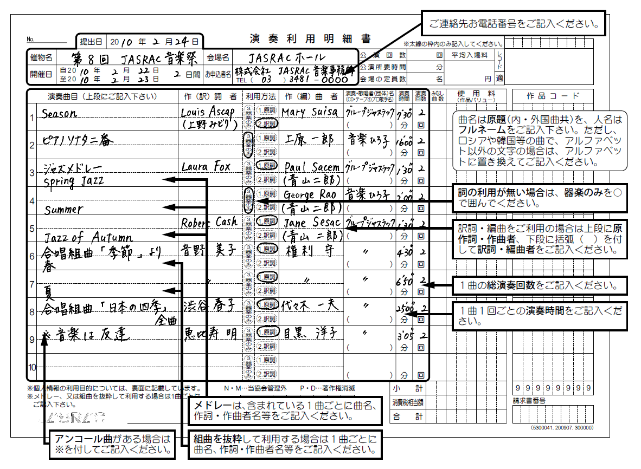

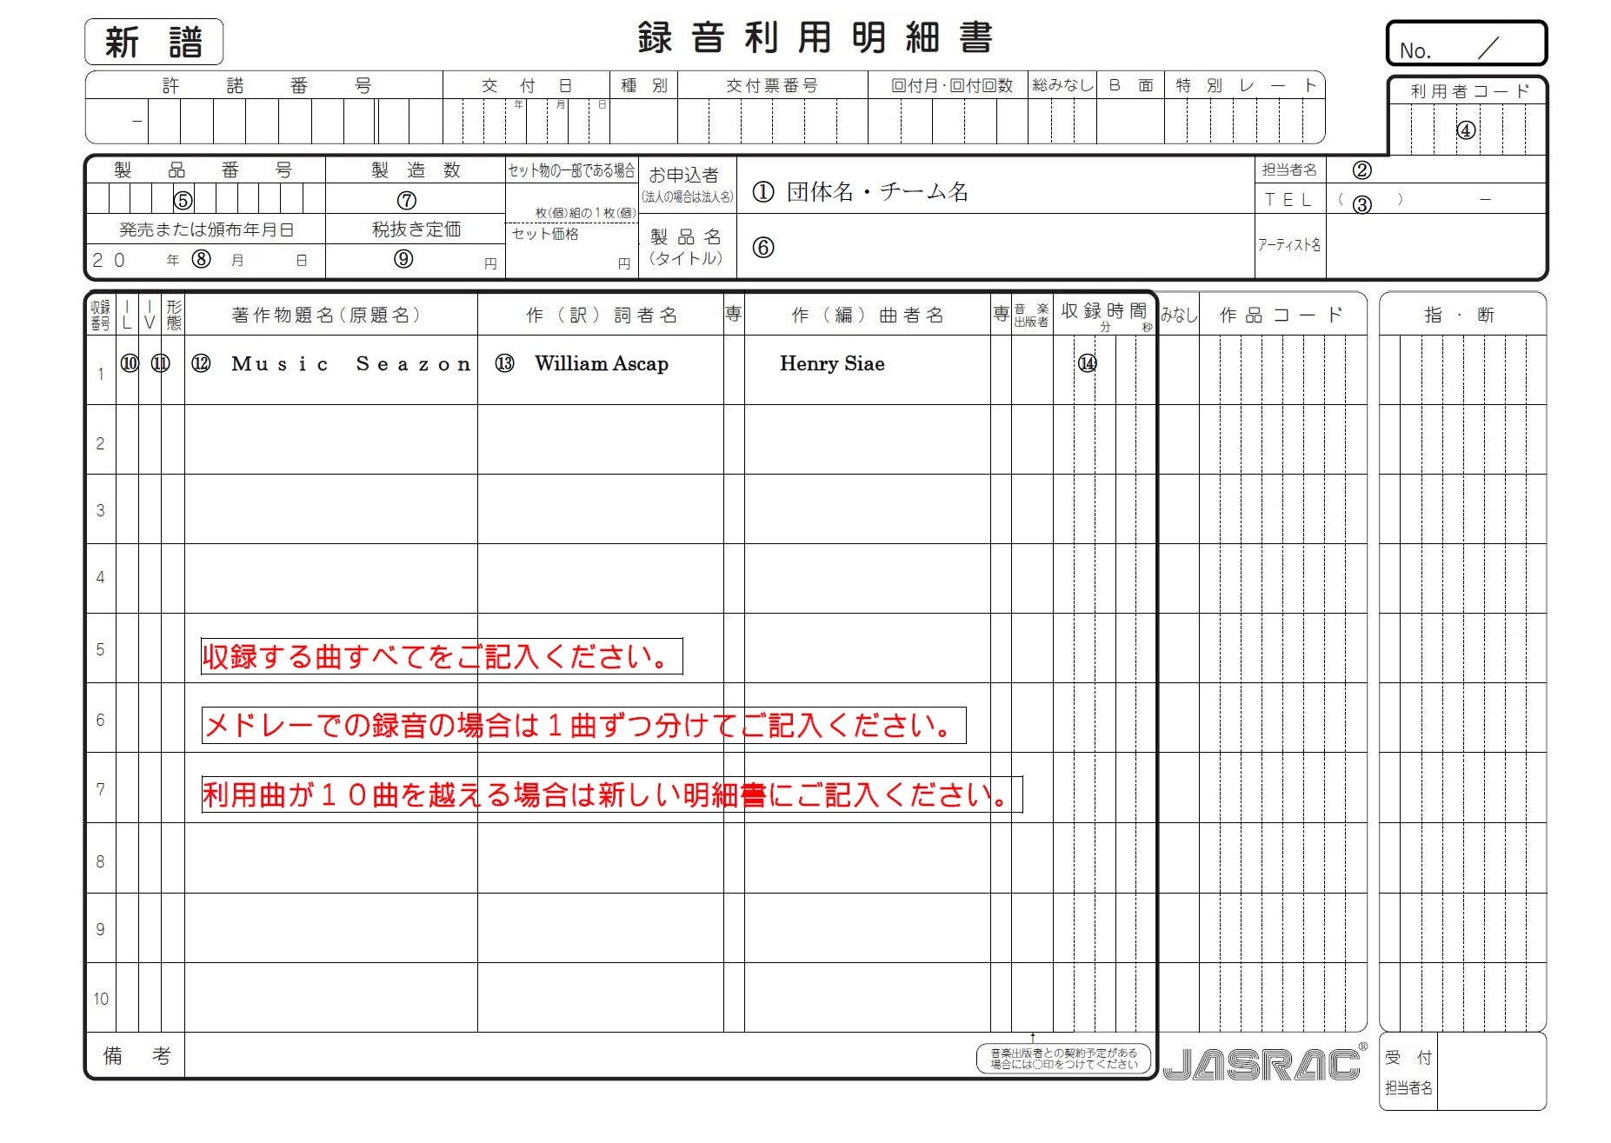

⑤音楽著作権使用許諾に関する確認書
 |  |  |  |  |  |  |  |  |  |  |  |  |  |  |  | 資料３
第３２回関東バトントワーリングチームコンテスト ⑤音楽著作権使用許諾に関する確認書
1 |  |  |  |  |  |  |  |  |  |  |  |  |  |  | 使用曲の長さ
団体名 |  | 0 |  |  |  |  |  | 責任者名 |  |  |  |  |  |  | 0 |  | ⇩２チーム目以降は下にあります。

チーム名 |  | 0

部門： |  | 0 | 構成： | 0 | 出場区分： |  | 0 |  | クラス： | 0 | 音源： |  | 0

第３２回関東バトントワーリングチームコンテストで使用する楽曲について、下記のとおり報告致します。

曲名
レコード会社名
レコード番号
No. | 使用楽曲 |  |  |  | 使用許諾の状況 |  |  |  |  |  | 録音利用明細書（ＪＡＳＲＡＣ書類）
 |  |  |  |  | （１～４のいずれかを▼から選択してください） |  |  |  |  |  | （１～３のいずれかを▼から選択してください）
1 |  |  |  |  | １． | 条件なしで許諾された |  |  |  |  | １． | 過去に取得あり→録音利用明細書(印入)コピー提出
 |  |  |  |  | ２． | 条件ありで許諾された（無料） |  |  |  |  | ２． | 新規申請 → |  | 録音利用明細書に記入し提出
 |  |  |  |  | ３． | 条件ありで許諾された（有料） |  |  |  |  | ３． | 不要 | → | オリジナル曲/市販ＣＤ/その他
 |  |  |  |  | ４． | 許諾の必要がない（自作曲・市販CD等） |  |  |  |  | 理由
曲名
レコード会社名
レコード番号
2 |  |  |  |  | １． | 条件なしで許諾された |  |  |  |  | １． | 過去に取得あり→録音利用明細書(印入)コピー提出
 |  |  |  |  | ２． | 条件ありで許諾された（無料） |  |  |  |  | ２． | 新規申請 → |  | 録音利用明細書に記入し提出
 |  |  |  |  | ３． | 条件ありで許諾された（有料） |  |  |  |  | ３． | 不要 | → | オリジナル曲/市販ＣＤ/その他
 |  |  |  |  | ４． | 許諾の必要がない（自作曲・市販CD等） |  |  |  |  | 理由
曲名
レコード会社名
レコード番号
3 |  |  |  |  | １． | 条件なしで許諾された |  |  |  |  | １． | 過去に取得あり→録音利用明細書(印入)コピー提出
 |  |  |  |  | ２． | 条件ありで許諾された（無料） |  |  |  |  | ２． | 新規申請 → |  | 録音利用明細書に記入し提出
 |  |  |  |  | ３． | 条件ありで許諾された（有料） |  |  |  |  | ３． | 不要 | → | オリジナル曲/市販ＣＤ/その他
 |  |  |  |  | ４． | 許諾の必要がない（自作曲・市販CD等） |  |  |  |  | 理由
【注意事項】 |  | ●他の大会において許諾が取れていても、本大会の許諾は必ず取ってください。 |  |  |  |  |  |  |  | ●曲数が３曲を超える場合は、本紙を必要分コピーして追加してください。
 |  | ●提出〆切日までに、許諾証明が添付されていない場合は、書類不備として対応します。
 |  | ●使用許諾の状況により、次の書類を必ず添付してください。
１．条件なしで許諾された → 版元より出される確認書の写しまたは各団体で作成した確認書（別紙Ⅰ参照）を添付すること
２．条件ありで許諾された（無料）→ 版元より出される許諾を証明する書類のコピーを添付すること
３．条件ありで許諾された（有料）→ 版元より出される許諾を証明する書類のコピー及び振り込み済みの用紙（領収書、振込控等）を
添付すること
４．許諾の必要がなし（自作曲・市販のＣＤ等）→ 書類添付の必要なし
 |  | ●曲数が３曲を超える場合は、本紙を必要分コピーして追加してください。

2 |  |  |  |  |  |  |  |  |  |  |  |  |  |  | 使用曲の長さ
団体名 |  | 0 |  |  |  |  |  | 責任者名 |  |  |  |  |  |  | 0

チーム名 |  | 0

部門： |  | 0 | 構成： | 0 | 出場区分： |  | 0 |  | クラス： | 0 | 音源： |  | 0

第３２回関東バトントワーリングチームコンテストで使用する楽曲について、下記のとおり報告致します。

曲名
レコード会社名
レコード番号
No. | 使用楽曲 |  |  |  | 使用許諾の状況 |  |  |  |  |  | 録音利用明細書（ＪＡＳＲＡＣ書類）
 |  |  |  |  | （１～４のいずれかを▼から選択してください） |  |  |  |  |  | （１～３のいずれかを▼から選択してください）
1 |  |  |  |  | １． | 条件なしで許諾された |  |  |  |  | １． | 過去に取得あり→録音利用明細書(印入)コピー提出
 |  |  |  |  | ２． | 条件ありで許諾された（無料） |  |  |  |  | ２． | 新規申請 → |  | 録音利用明細書に記入し提出
 |  |  |  |  | ３． | 条件ありで許諾された（有料） |  |  |  |  | ３． | 不要 | → | オリジナル曲/市販ＣＤ/その他
 |  |  |  |  | ４． | 許諾の必要がない（自作曲・市販CD等） |  |  |  |  | 理由
曲名
レコード会社名
レコード番号
2 |  |  |  |  | １． | 条件なしで許諾された |  |  |  |  | １． | 過去に取得あり→録音利用明細書(印入)コピー提出
 |  |  |  |  | ２． | 条件ありで許諾された（無料） |  |  |  |  | ２． | 新規申請 → |  | 録音利用明細書に記入し提出
 |  |  |  |  | ３． | 条件ありで許諾された（有料） |  |  |  |  | ３． | 不要 | → | オリジナル曲/市販ＣＤ/その他
 |  |  |  |  | ４． | 許諾の必要がない（自作曲・市販CD等） |  |  |  |  | 理由
曲名
レコード会社名
レコード番号
3 |  |  |  |  | １． | 条件なしで許諾された |  |  |  |  | １． | 過去に取得あり→録音利用明細書(印入)コピー提出
 |  |  |  |  | ２． | 条件ありで許諾された（無料） |  |  |  |  | ２． | 新規申請 → |  | 録音利用明細書に記入し提出
 |  |  |  |  | ３． | 条件ありで許諾された（有料） |  |  |  |  | ３． | 不要 | → | オリジナル曲/市販ＣＤ/その他
 |  |  |  |  | ４． | 許諾の必要がない（自作曲・市販CD等） |  |  |  |  | 理由
【注意事項】 |  | ●他の大会において許諾が取れていても、本大会の許諾は必ず取ってください。 |  |  |  |  |  |  |  | ●曲数が３曲を超える場合は、本紙を必要分コピーして追加してください。
 |  | ●提出〆切日までに、許諾証明が添付されていない場合は、書類不備として対応します。
 |  | ●使用許諾の状況により、次の書類を必ず添付してください。
１．条件なしで許諾された → 版元より出される確認書の写しまたは各団体で作成した確認書（別紙Ⅰ参照）を添付すること
２．条件ありで許諾された（無料）→ 版元より出される許諾を証明する書類のコピーを添付すること
３．条件ありで許諾された（有料）→ 版元より出される許諾を証明する書類のコピー及び振り込み済みの用紙（領収書、振込控等）を
添付すること
４．許諾の必要がなし（自作曲・市販のＣＤ等）→ 書類添付の必要なし
 |  | ●曲数が３曲を超える場合は、本紙を必要分コピーして追加してください。

3 |  |  |  |  |  |  |  |  |  |  |  |  |  |  | 使用曲の長さ
団体名 |  | 0 |  |  |  |  |  | 責任者名 |  |  |  |  |  |  | 0

チーム名 |  | 0

部門： |  | 0 | 構成： | 0 | 出場区分： |  | 0 |  | クラス： | 0 | 音源： |  | 0

第３２回関東バトントワーリングチームコンテストで使用する楽曲について、下記のとおり報告致します。

曲名
レコード会社名
レコード番号
No. | 使用楽曲 |  |  |  | 使用許諾の状況 |  |  |  |  |  | 録音利用明細書（ＪＡＳＲＡＣ書類）
 |  |  |  |  | （１～４のいずれかを▼から選択してください） |  |  |  |  |  | （１～３のいずれかを▼から選択してください）
1 |  |  |  |  | １． | 条件なしで許諾された |  |  |  |  | １． | 過去に取得あり→録音利用明細書(印入)コピー提出
 |  |  |  |  | ２． | 条件ありで許諾された（無料） |  |  |  |  | ２． | 新規申請 → |  | 録音利用明細書に記入し提出
 |  |  |  |  | ３． | 条件ありで許諾された（有料） |  |  |  |  | ３． | 不要 | → | オリジナル曲/市販ＣＤ/その他
 |  |  |  |  | ４． | 許諾の必要がない（自作曲・市販CD等） |  |  |  |  | 理由
曲名
レコード会社名
レコード番号
2 |  |  |  |  | １． | 条件なしで許諾された |  |  |  |  | １． | 過去に取得あり→録音利用明細書(印入)コピー提出
 |  |  |  |  | ２． | 条件ありで許諾された（無料） |  |  |  |  | ２． | 新規申請 → |  | 録音利用明細書に記入し提出
 |  |  |  |  | ３． | 条件ありで許諾された（有料） |  |  |  |  | ３． | 不要 | → | オリジナル曲/市販ＣＤ/その他
 |  |  |  |  | ４． | 許諾の必要がない（自作曲・市販CD等） |  |  |  |  | 理由
曲名
レコード会社名
レコード番号
3 |  |  |  |  | １． | 条件なしで許諾された |  |  |  |  | １． | 過去に取得あり→録音利用明細書(印入)コピー提出
 |  |  |  |  | ２． | 条件ありで許諾された（無料） |  |  |  |  | ２． | 新規申請 → |  | 録音利用明細書に記入し提出
 |  |  |  |  | ３． | 条件ありで許諾された（有料） |  |  |  |  | ３． | 不要 | → | オリジナル曲/市販ＣＤ/その他
 |  |  |  |  | ４． | 許諾の必要がない（自作曲・市販CD等） |  |  |  |  | 理由
【注意事項】 |  | ●他の大会において許諾が取れていても、本大会の許諾は必ず取ってください。 |  |  |  |  |  |  |  | ●曲数が３曲を超える場合は、本紙を必要分コピーして追加してください。
 |  | ●提出〆切日までに、許諾証明が添付されていない場合は、書類不備として対応します。
 |  | ●使用許諾の状況により、次の書類を必ず添付してください。
１．条件なしで許諾された → 版元より出される確認書の写しまたは各団体で作成した確認書（別紙Ⅰ参照）を添付すること
２．条件ありで許諾された（無料）→ 版元より出される許諾を証明する書類のコピーを添付すること
３．条件ありで許諾された（有料）→ 版元より出される許諾を証明する書類のコピー及び振り込み済みの用紙（領収書、振込控等）を
添付すること
４．許諾の必要がなし（自作曲・市販のＣＤ等）→ 書類添付の必要なし
 |  | ●曲数が３曲を超える場合は、本紙を必要分コピーして追加してください。

4 |  |  |  |  |  |  |  |  |  |  |  |  |  |  | 使用曲の長さ
団体名 |  | 0 |  |  |  |  |  | 責任者名 |  |  |  |  |  |  | 0

チーム名 |  | 0

部門： |  | 0 | 構成： | 0 | 出場区分： |  | 0 |  | クラス： | 0 | 音源： |  | 0

第３２回関東バトントワーリングチームコンテストで使用する楽曲について、下記のとおり報告致します。

曲名
レコード会社名
レコード番号
No. | 使用楽曲 |  |  |  | 使用許諾の状況 |  |  |  |  |  | 録音利用明細書（ＪＡＳＲＡＣ書類）
 |  |  |  |  | （１～４のいずれかを▼から選択してください） |  |  |  |  |  | （１～３のいずれかを▼から選択してください）
1 |  |  |  |  | １． | 条件なしで許諾された |  |  |  |  | １． | 過去に取得あり→録音利用明細書(印入)コピー提出
 |  |  |  |  | ２． | 条件ありで許諾された（無料） |  |  |  |  | ２． | 新規申請 → |  | 録音利用明細書に記入し提出
 |  |  |  |  | ３． | 条件ありで許諾された（有料） |  |  |  |  | ３． | 不要 | → | オリジナル曲/市販ＣＤ/その他
 |  |  |  |  | ４． | 許諾の必要がない（自作曲・市販CD等） |  |  |  |  | 理由
曲名
レコード会社名
レコード番号
2 |  |  |  |  | １． | 条件なしで許諾された |  |  |  |  | １． | 過去に取得あり→録音利用明細書(印入)コピー提出
 |  |  |  |  | ２． | 条件ありで許諾された（無料） |  |  |  |  | ２． | 新規申請 → |  | 録音利用明細書に記入し提出
 |  |  |  |  | ３． | 条件ありで許諾された（有料） |  |  |  |  | ３． | 不要 | → | オリジナル曲/市販ＣＤ/その他
 |  |  |  |  | ４． | 許諾の必要がない（自作曲・市販CD等） |  |  |  |  | 理由
曲名
レコード会社名
レコード番号
3 |  |  |  |  | １． | 条件なしで許諾された |  |  |  |  | １． | 過去に取得あり→録音利用明細書(印入)コピー提出
 |  |  |  |  | ２． | 条件ありで許諾された（無料） |  |  |  |  | ２． | 新規申請 → |  | 録音利用明細書に記入し提出
 |  |  |  |  | ３． | 条件ありで許諾された（有料） |  |  |  |  | ３． | 不要 | → | オリジナル曲/市販ＣＤ/その他
 |  |  |  |  | ４． | 許諾の必要がない（自作曲・市販CD等） |  |  |  |  | 理由
【注意事項】 |  | ●他の大会において許諾が取れていても、本大会の許諾は必ず取ってください。 |  |  |  |  |  |  |  | ●曲数が３曲を超える場合は、本紙を必要分コピーして追加してください。
 |  | ●提出〆切日までに、許諾証明が添付されていない場合は、書類不備として対応します。
 |  | ●使用許諾の状況により、次の書類を必ず添付してください。
１．条件なしで許諾された → 版元より出される確認書の写しまたは各団体で作成した確認書（別紙Ⅰ参照）を添付すること
２．条件ありで許諾された（無料）→ 版元より出される許諾を証明する書類のコピーを添付すること
３．条件ありで許諾された（有料）→ 版元より出される許諾を証明する書類のコピー及び振り込み済みの用紙（領収書、振込控等）を
添付すること
４．許諾の必要がなし（自作曲・市販のＣＤ等）→ 書類添付の必要なし
 |  | ●曲数が３曲を超える場合は、本紙を必要分コピーして追加してください。

5 |  |  |  |  |  |  |  |  |  |  |  |  |  |  | 使用曲の長さ
団体名 |  | 0 |  |  |  |  |  | 責任者名 |  |  |  |  |  |  | 0

チーム名 |  | 0

部門： |  | 0 | 構成： | 0 | 出場区分： |  | 0 |  | クラス： | 0 | 音源： |  | 0

第３２回関東バトントワーリングチームコンテストで使用する楽曲について、下記のとおり報告致します。

曲名
レコード会社名
レコード番号
No. | 使用楽曲 |  |  |  | 使用許諾の状況 |  |  |  |  |  | 録音利用明細書（ＪＡＳＲＡＣ書類）
 |  |  |  |  | （１～４のいずれかを▼から選択してください） |  |  |  |  |  | （１～３のいずれかを▼から選択してください）
1 |  |  |  |  | １． | 条件なしで許諾された |  |  |  |  | １． | 過去に取得あり→録音利用明細書(印入)コピー提出
 |  |  |  |  | ２． | 条件ありで許諾された（無料） |  |  |  |  | ２． | 新規申請 → |  | 録音利用明細書に記入し提出
 |  |  |  |  | ３． | 条件ありで許諾された（有料） |  |  |  |  | ３． | 不要 | → | オリジナル曲/市販ＣＤ/その他
 |  |  |  |  | ４． | 許諾の必要がない（自作曲・市販CD等） |  |  |  |  | 理由
曲名
レコード会社名
レコード番号
2 |  |  |  |  | １． | 条件なしで許諾された |  |  |  |  | １． | 過去に取得あり→録音利用明細書(印入)コピー提出
 |  |  |  |  | ２． | 条件ありで許諾された（無料） |  |  |  |  | ２． | 新規申請 → |  | 録音利用明細書に記入し提出
 |  |  |  |  | ３． | 条件ありで許諾された（有料） |  |  |  |  | ３． | 不要 | → | オリジナル曲/市販ＣＤ/その他
 |  |  |  |  | ４． | 許諾の必要がない（自作曲・市販CD等） |  |  |  |  | 理由
曲名
レコード会社名
レコード番号
3 |  |  |  |  | １． | 条件なしで許諾された |  |  |  |  | １． | 過去に取得あり→録音利用明細書(印入)コピー提出
 |  |  |  |  | ２． | 条件ありで許諾された（無料） |  |  |  |  | ２． | 新規申請 → |  | 録音利用明細書に記入し提出
 |  |  |  |  | ３． | 条件ありで許諾された（有料） |  |  |  |  | ３． | 不要 | → | オリジナル曲/市販ＣＤ/その他
 |  |  |  |  | ４． | 許諾の必要がない（自作曲・市販CD等） |  |  |  |  | 理由
【注意事項】 |  | ●他の大会において許諾が取れていても、本大会の許諾は必ず取ってください。 |  |  |  |  |  |  |  | ●曲数が３曲を超える場合は、本紙を必要分コピーして追加してください。
 |  | ●提出〆切日までに、許諾証明が添付されていない場合は、書類不備として対応します。
 |  | ●使用許諾の状況により、次の書類を必ず添付してください。
１．条件なしで許諾された → 版元より出される確認書の写しまたは各団体で作成した確認書（別紙Ⅰ参照）を添付すること
２．条件ありで許諾された（無料）→ 版元より出される許諾を証明する書類のコピーを添付すること
３．条件ありで許諾された（有料）→ 版元より出される許諾を証明する書類のコピー及び振り込み済みの用紙（領収書、振込控等）を
添付すること
４．許諾の必要がなし（自作曲・市販のＣＤ等）→ 書類添付の必要なし
 |  | ●曲数が３曲を超える場合は、本紙を必要分コピーして追加してください。

⑦録音利用明細書
★印刷して記入して下さい
